Išlaidos
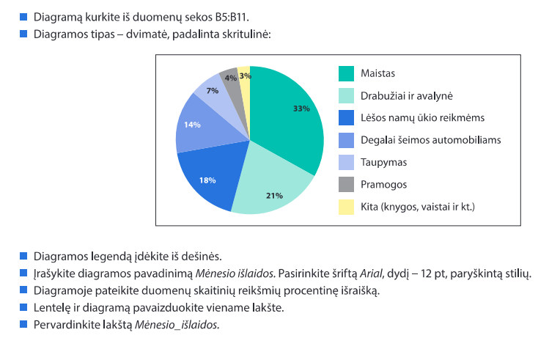
Šeimos mėnesio išlaidos

Išlaidų rūšis | Pinigų suma, išleista per mėnesį
Maistas | 1067
Rūbai, avalynė | 678
Lėšos namų ūkio reikmėms | 566
Degalai šeimos automobiliams | 450
Taupymas | 232
Pramogos | 128
Kita (knygos, vaistai ir pan.) | 79

Dailės studija
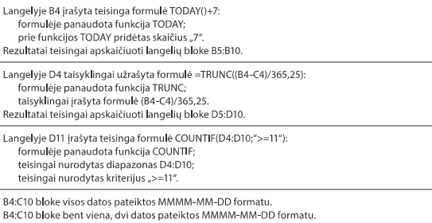
Dailės studija

Vaiko vardas, pavardė | Dabartinė data | Gimimo metai | Amžius
Agnė Monikaitė | dabartinė data | 2003-09-22
Valius Petraitis | dabartinė data | 2001-03-02
Simonas Kazaitis | dabartinė data | 2000-09-24
Eglė Jonikaitė | dabartinė data | 2006-03-21
Morta Pranaitė | dabartinė data | 2002-09-26
Pijus Simonaitis | dabartinė data | 2004-05-04
Gytis Darėnas | dabartinė data | 2002-02-22
Skaičius grupėje

Temperatūra
Lapkričio mėnesio vidutinė oro temperatūra

 | Pirmadienis | Antradienis | Trečiadienis | Ketvirtadienis | Penktadienis | Šeštadienis | Sekmadienis
1 savaitė |  | 7.5 | 6.9 | 7.3 | 7.1 | 5.9 | 6.4
2 savaitė | 7.1 | 5.4 | 6.6 | 6.3 | 7.5 | 5.6 | 3.7
3 savaitė | 1.1 | 0.1 | -1.7 | -1.3 | 1.1 | 0.5 | -1.1
4 savaitė | 0.2 | -0.3 | 0 | -1.3 | -5.3 | -4.2 | -3.3
5 savaitė | -2.3 | 2.6 | -2.4

Lapkričio oro temperatūros analizė

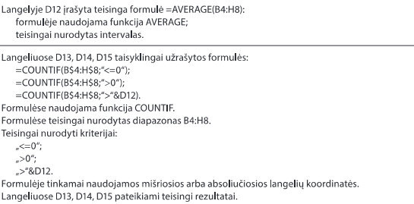
Bendras mėnesio tempertūros vidutinių reikšmių vidurkis
Dienų, kurių vidutinė oro temperatūra žemesnė už nulį (arba lygi nuliui), skaičius
Dienų, kurių vidutinė oro temperatūra aukštesnė už nulį, skaičius
Dienų, kurių vidutinė oro temperatūra buvo didesnė nei bendras vidurkis, skaičius

Valiutos keitimai
Nacionalinės valiutos keitimas

Datų ribos
2017-01-01
2017-02-01

Atsiskaitymo už prekes ir paslaugas data | Valiuta, kuria atsiskaitoma
2017-01-21
2016-09-12
2016-12-31
2016-11-06
2017-02-08
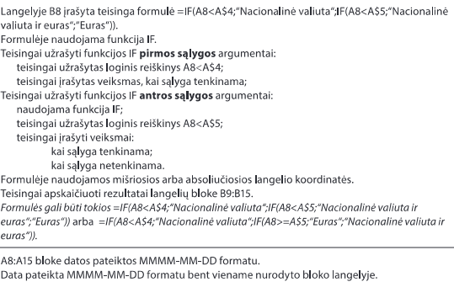
2017-01-31
2017-02-01
2017-01-01

Krepšinio mokykla
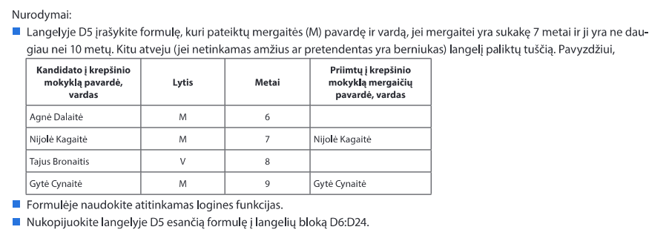
Mergaičių, norinčių mokytis krepšinio mokykloje, sąrašas

Visų vaikų sąrašas
Kandidato į krepšinio mokyklą pavardė, vardas | Lytis | Metai | Priimtų į krepšinio mokyklą mergaičių pavardė, vardas
Agnė Dalaitė | M | 6
Nijolė Kagaitė | M | 7
Tajus Bronaitis | V | 8
Gytė Cynaitė | M | 9
Morkus Dalijus | V | 7
Rita Nanaitė | M | 6
Aurimas Markus | V | 7
Kazys Pranaitis | V | 8
Birutė Vaikauskaitė | M | 12
Vytas Keltis | V | 8
Simona Brazaitė | M | 9
Paulius Biržiškis | V | 7
Marius Orlovas | V | 6
Valentina Karenaitė | M | 11
Kotryna Balinska | M | 10
Viltė Stonytė | M | 8
Viktoras Galovas | V | 9
Saulius Makys | V | 7
Valė Gelonytė | M | 9
Izabelė Maiksytė | M | 6

Kelionės
Kelionių sąrašas

Kelionės pavadinimas | Kelionės laikas | Kelionės transportas | Tinka ar netinka kelionė
Įspūdingieji Norvegijos fiordai | Vasara | Keltas
Žaviosios Suomijos pelkės | Pavasaris | Keltas
Kelionė į Švediją pas Kalėdų Senelį | Žiema | Keltas
Smėlėtoji Ispanija | Pavasaris | Lėktuvas
Pasakų keliais Danijoje | Ruduo | Autobusas
Didinga Lietuvos praeitis | Vasara | Autobusas
Saulėtoji Italija | Pavasaris | Lėktuvas
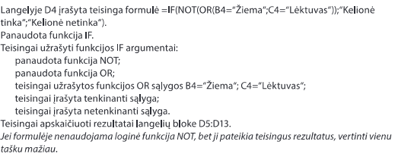
Svetingoji Graikija | Vasara | Autobusas
Vokietijos miestai | Žiema | Autobusas
Senoji Italijos architektūra | Žiema | Lėktuvas

Rungtynės
1 lentelė. Gimnazistų 100-o m. bėgimo rungtynės

Klasė, kurioje mokosi gimnazistas | Gimnazisto surinkti taškai
11 | 65
11 | 34
12 | 34
12 | 72
11 | 66
11 | 60
12 | 56
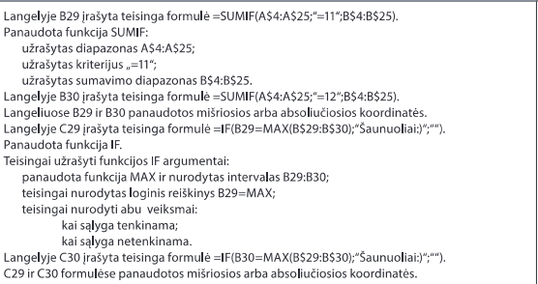
11 | 87
11 | 56
11 | 99
11 | 88
12 | 43
12 | 85
12 | 22
11 | 12
12 | 90
12 | 89
12 | 34
11 | 12
12 | 78
11 | 65
12 | 90

2 lentelė. Rungtynių rezultatai
Klasė | Surinkti taškai | Laimėtojai
11
12

Perskaitytos Knygos
10-12 klasių perskaitytų knygų suvestinė

Kiek kiekviena klasė perskaitė knygų:
10
11
12
Kiek skirtingų pavadinimų knygų perskaitė kiekviena klasė:
10
11
12

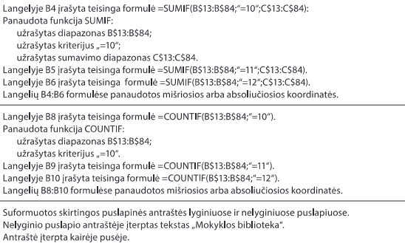
Knygos autorius ir pavadinimas | Klasė | Perskaitytų knygų skaičius, vnt.
Adams Douglas. Keliautojo kosmostopu vadovas po galaktiką | 10 | 5
Aistis, Jonas. Eilėraščiai | 11 | 11
Aputis Juozas. Novelės | 12 | 13
Bach Richard. Džonatanas. Livingstonas žuvėdra | 10 | 9
Balzac, Honore de. Tėvas Gorijo | 11 | 12
Baranauskas, Antanas. Anykščių šilelis | 11 | 10
Biliūnas, Jonas. Apsakymai. Liūdna pasaka | 11 | 6
Bradbury Ray. Marso kronikos | 10 | 6
Broger Achim (Achimas Briogeris). Tu man patinki | 10 | 7
Brontė Šarlota. Džeinė Eir | 10 | 9
Bubnys Vytautas. Anoj pusėj | 10 | 3
Cervantes Saavedra, Miguel de. Don Kichotas | 11 | 4
Donelaitis, Kristijonas. Metai | 11 | 17
Dostojevskis, Fiodoras. Nusikaltimas ir bausmė | 11 | 2
Dž. Deividas Selindžeris. Rugiuose prie bedugnės | 10 | 8
Goethe, Johann Wolfgang. Faustas | 11 | 4
Goldingas Viljamas Musių valdovas | 10 | 5
Granauskas Romualdas. Gyvenimas po klevu | 10 | 8
Grinas Aleksandras. Raudonos burės | 10 | 8
Grušas Juozas. Barbora Radvilaitė | 12 | 12
Guliakovskis Jevgenijus. Miglų sezonas | 10 | 4
Hardis Tomas. Tesė d’Erbervilių giminės | 10 | 6
Hašekas Jaroslavas. Šauniojo kareivio Šveiko nuotykiai | 10 | 4
Homeras. Odisėja. Iliada (ištraukos) | 11 | 4
Juknaitė Vanda. Šermenys | 12 | 9
Katiliškis Marius. Užuovėja | 10 | 4
Kaukas Kostas. Musei geriau | 10 | 4
Krėvė Vincas. Skirgaila | 12 | 22
Krėvė, Vincas. Šiaudinėj pastogėj. Skirgaila | 11 | 5
Kudirka, Vincas. Satyriniai apsakymai | 11 | 15
Kunas, Nikolajus. Senovės Graikijos legendos ir mitai | 11 | 3
Kunčinas Jurgis. Baltųjų sūrių naktis | 10 | 9
Lagerliof Selma. Liljekrūnos namai | 10 | 6
Le guin Ursula K. Žemjūrės burtininkas | 10 | 5
Lencas Zigfridas. Tai buvo Suleikiuose | 10 | 3
Londonas Džekas. Martinas Idenas | 10 | 9
Mačernis Vytautas. Vizijos, sonetai | 12 | 19
Maironis. Pavasario balsai. Jaunoji Lietuva (fragmentai) | 11 | 5
Marcinkevičius Justinas. Mažvydas | 12 | 13
Mickevičius, Adomas. Ponas Tadas | 11 | 8
MilošasČeslovas. Isos slėnis | 10 | 5
Mykolaitis Putinas Vincas. Altorių šešėly; Tarp dviejų aušrų | 12 | 2
Mykolaitis-Putinas V. Tarp dviejų aušrų | 11 | 8
Nėris Salomėja. Kaip žydėjimas vyšnios (arba kitas rinkinys) | 10 | 6
Nėris, Salomėja. Diemedžiu žydėsiu. Prie didelio kelio | 11 | 8
Nikolajeva Marija. Kelias žemyn | 10 | 6
Parulskis Sigitas. D. Kajoko eseistika | 12 | 6
Rabelais, François. Gargantiua ir Pantagriuelis | 11 | 8
Radauskas Henrikas. Fontanas; Strėlė danguje | 12 | 13
Radzevičius Bronius. Priešaušrio vieškeliai. Novelės | 12 | 9
Remark Erich Maria. Trys draugai | 10 | 10
Saimekas. Klifordas Donaldas. Miestas | 10 | 11
Šaltenis Saulius. Novelės | 12 | 5
Šatrijos Ragana. Sename dvare | 11 | 9
Savickis Jurgis. Novelės | 12 | 9
Shakespeare, William. Hamletas. Sonetai | 11 | 12
Simenonas Žoržas. Geltonas šuo | 10 | 2
Škėma Antanas. Baltoji drobulė | 12 | 8
Sofoklis. Antigonė | 11 | 4
Sruoga Balys. Dievų miškas | 10 | 8
Sruoga Balys. Milžino paunksmė | 10 | 7
Šventasis raštas | 11 | 6
Tolkinas Džonas Ronaldas Ruelas. Žiedų valdovas | 10 | 27
Vaičiulaitis Antanas. Popiežiaus paukštė. Mūsų mažoji sesuo. Valentina | 12 | 4
Vaičiulaitis Antanas. Valentina | 10 | 5
Vaižgantas. Gondingos kraštas (ištraukos iš „Pragiedrulių“) | 11 | 8
Vaižgantas. Pragiedruliai | 12 | 12
Valančius, Motiejus. Palangos Juzė | 11 | 5
Vėlyvytė Birutė. Boružė ant delno | 10 | 3
Videmas Džonas. Trifidu dienos | 10 | 6
Vilimaitė Bitė. Novelės | 12 | 11
Žemaitė. Apsakymai | 11 | 11

Svyravimai
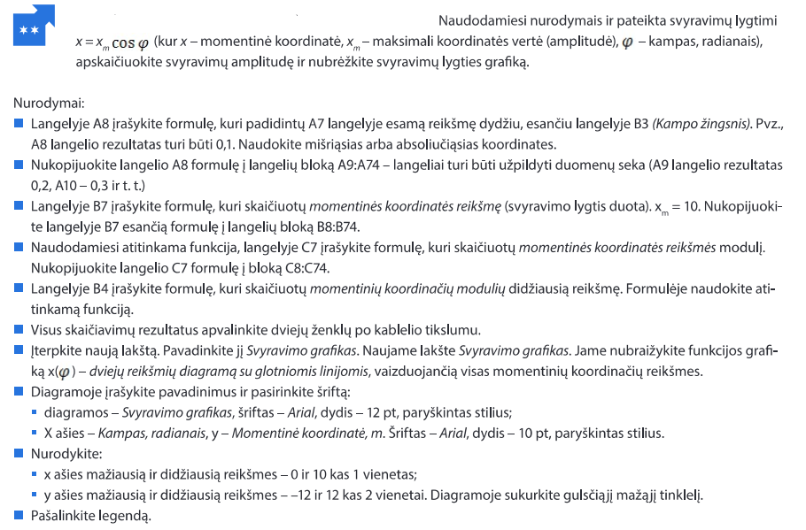
Svyravimai

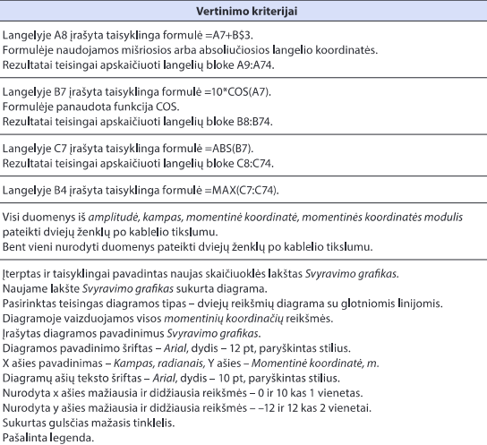
Kampo žingsnis | 0.1
Max (Amplitudė)

Kampas, radianais | Momentinės koordinatės reikšmės, x | Momentinių koordinačių modulių reikšmės
0.00

